Wizualizacja - do 100 uczniów
ZESTAW DLA SZKOLY PONADPODSTAWOWEJ
 | Nazwa | kategoria produktowa | Opis | Zdjęcie poglądowe | VAT | Jednostkowa cena [netto] | Jednostkowa cena [brutto] | Liczba produktów | Wartość [netto] | Wartość [brutto]
Doposażenie szkoły w sprzęt komputerowy:
 | LAPTOP |  |  |  | 23% | 2,682.93zł | 3,300.00zł | 1 | 2,682.93zł | 3,300.00zł
 | TABLET |  |  |  | 23% | 975.61 zł | 1,200.00 zł | 1 | 975.61 zł | 1,200.00 zł
Dodatkowe wyposażenie dla już posiadanego sprzętu:
 | learn:bit Arcade | Mikrokontrolery | https://www.learnbit.pl/ | 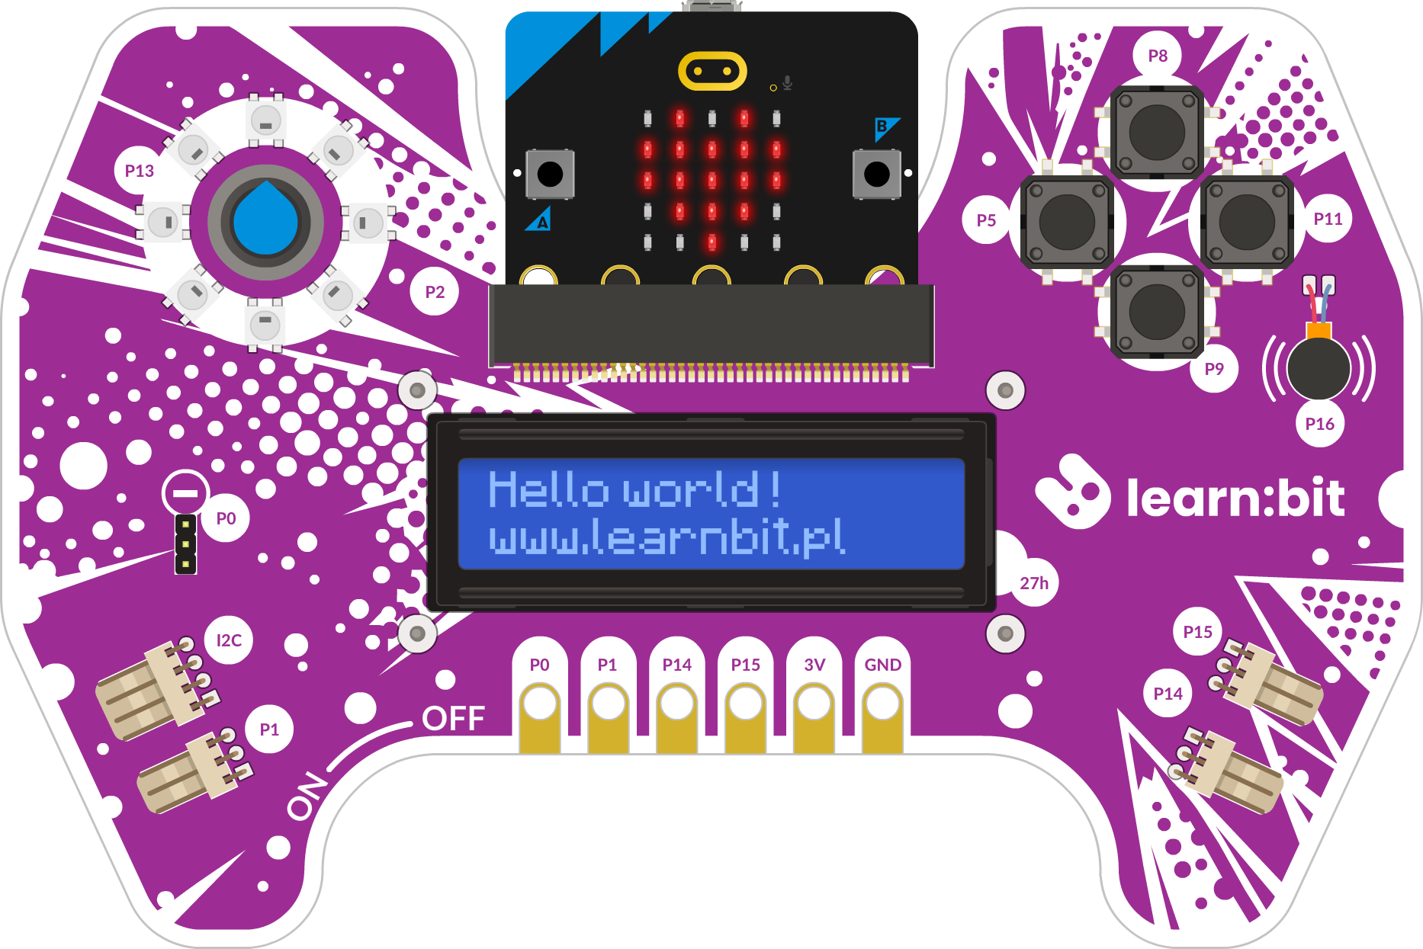 | 23% | 804.88 zł | 990.00 zł | 4 | 3,219.51 zł | 3,960.00 zł
 | eduLabVR Wirtualne Laboratoria Przyrodnicze (biologia, geografia, fizyka, chemia)- bez gogli | Wirtualna i rozszerzona rzeczywistość | https://www.edulabvr.pl/ | 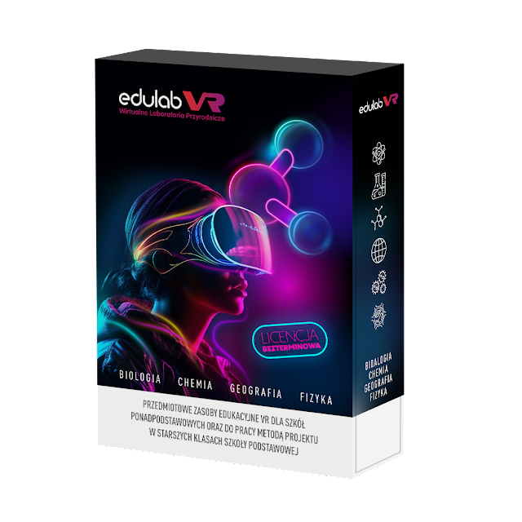 | 23% | 3,243.90 zł | 3,990.00 zł | 1 | 3,243.90 zł | 6,990.00 zł
Zakup sprzętu komputerowego i oprogramowania, które likwidują bariery ograniczające dostęp do treści nauczania oraz aktywność i uczestnictwo uczniów w zajęciach edukacyjnych, zajęciach rewalidacyjno-wychowawczych lub praktycznej nauce zawodu
 | mTalent Trudności szkolne - młodzież (14+) NOWOŚĆ 2026 | wpisać nazwę sprzętu lub oprogramowania |  | 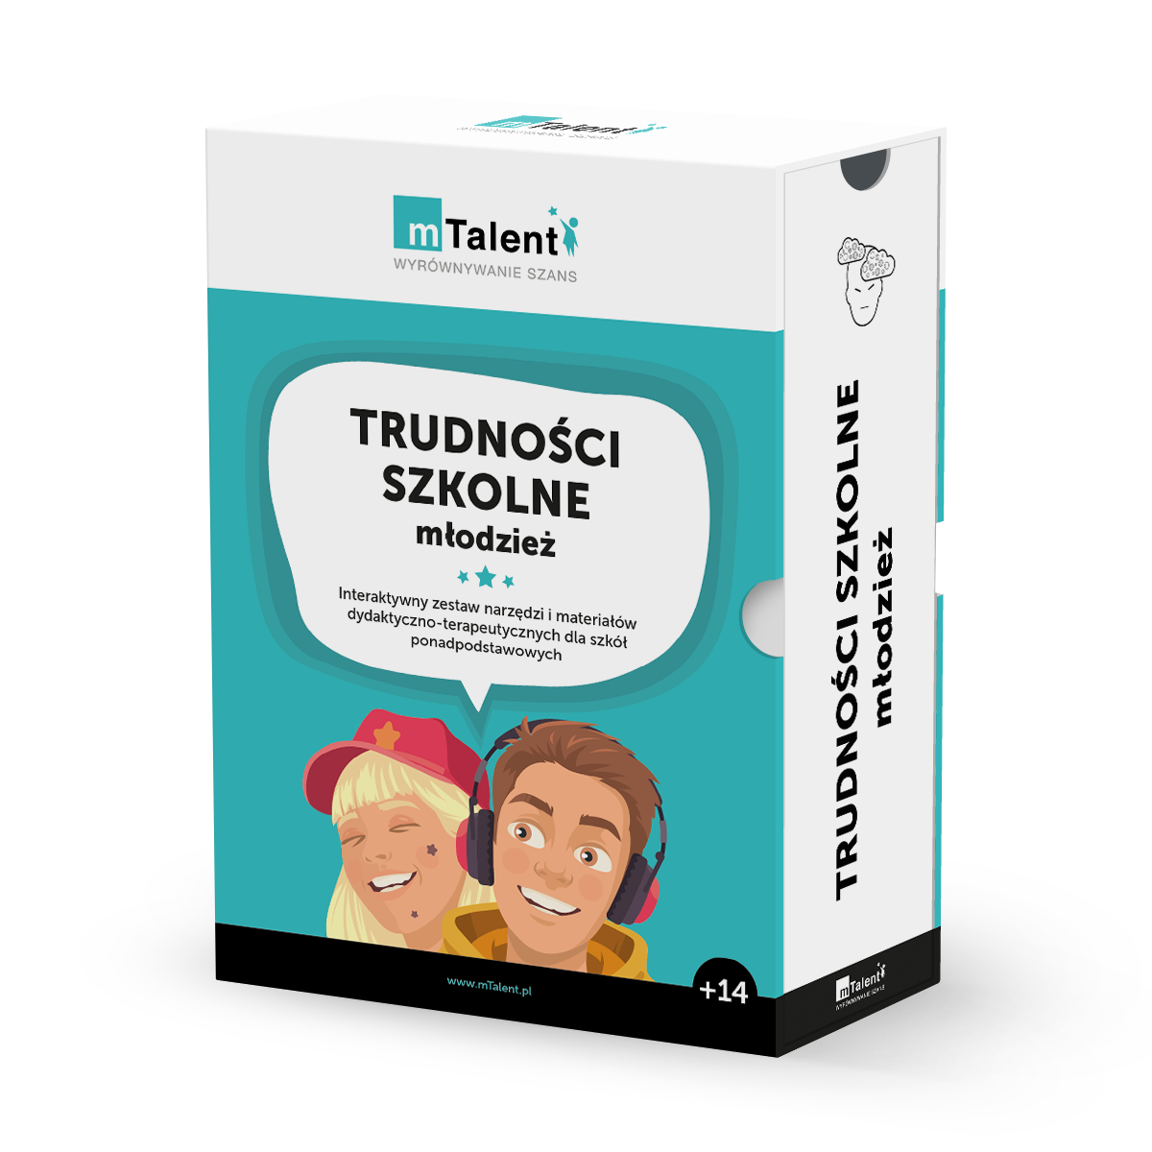 | 23% | 3,162.60 zł | 3,890.00 zł | 1 | 3,162.60 zł | 3,890.00 zł
 | mTalent Zajęcia logopedyczne dla młodzieży i dorosłych | wpisać nazwę sprzętu lub oprogramowania |  | 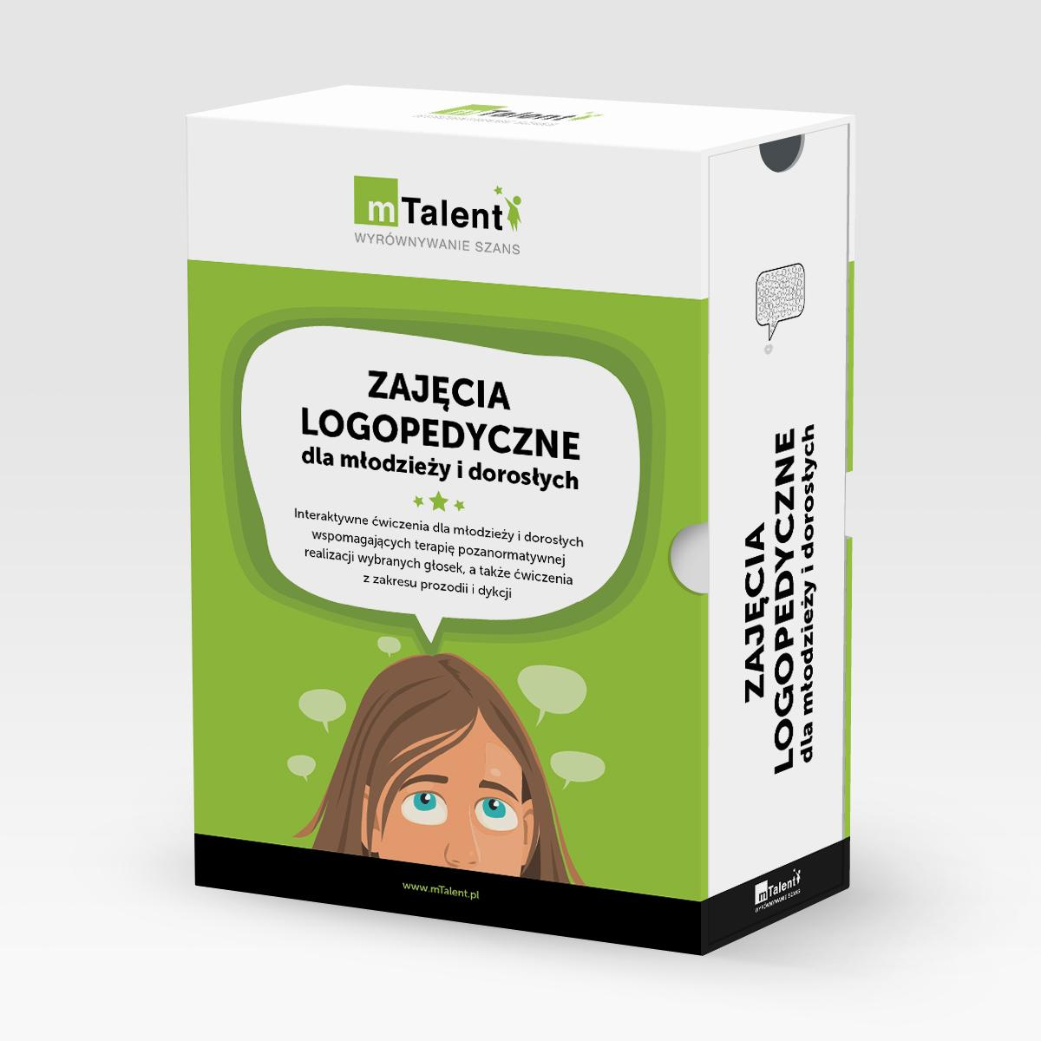 | 23% | 1,585.37 zł | 1,950.00 zł | 1 | 1,585.37 zł | 1,800.00 zł
 | mTalent AUTYZM. Tworzenie umiejętności życiowych - uczeń starszy | wpisać nazwę sprzętu lub oprogramowania |  | 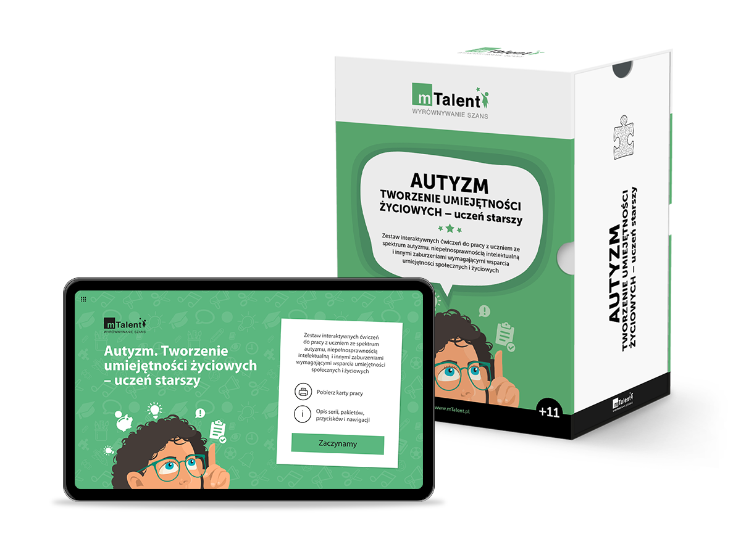 | 23% | 3,569.11 zł | 4,390.00 zł | 1 | 3,569.11 zł | 4,390.00 zł
 | BĘDZIE DOBRZE | wpisać nazwę sprzętu lub oprogramowania |  | 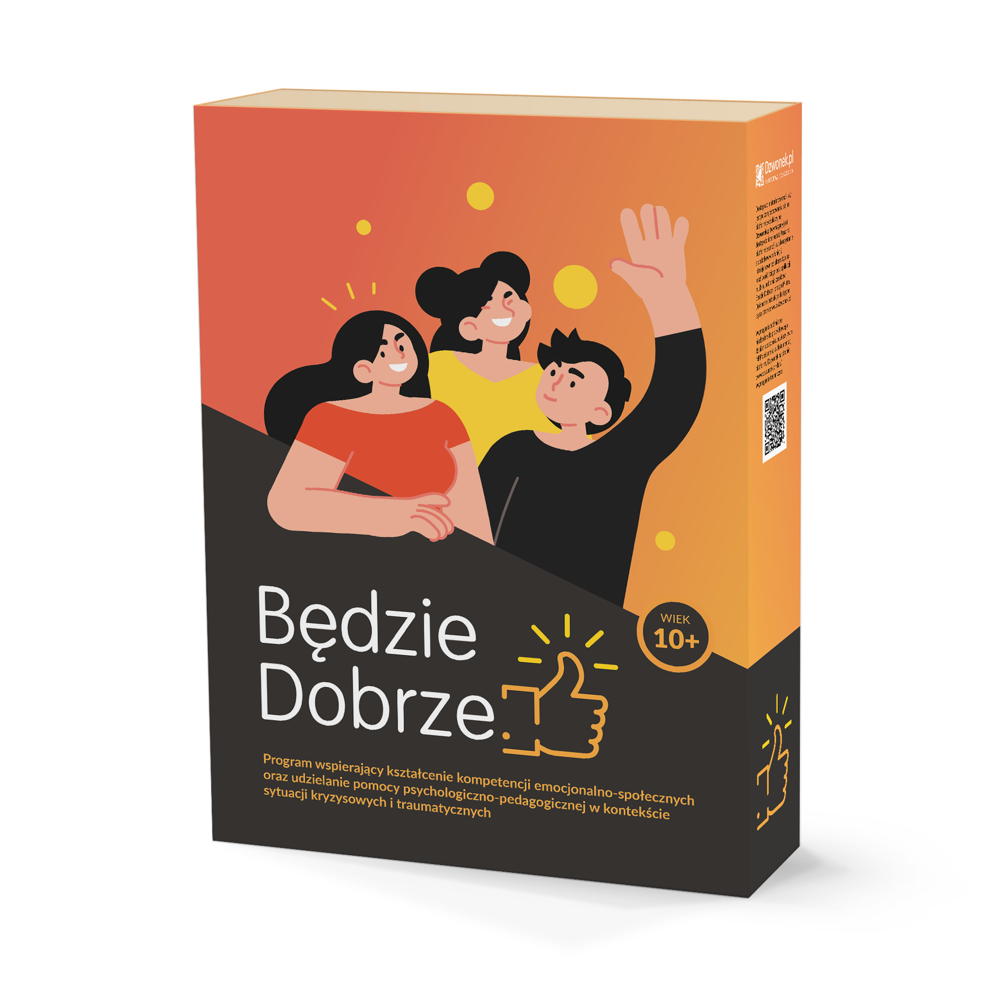 | 23% | 1,211.38 zł | 1,490.00 zł | 1 | 1,211.38 zł | 1,490.00 zł
 | mTalent Czytanie ze zrozumieniem | wpisać nazwę sprzętu lub oprogramowania |  | 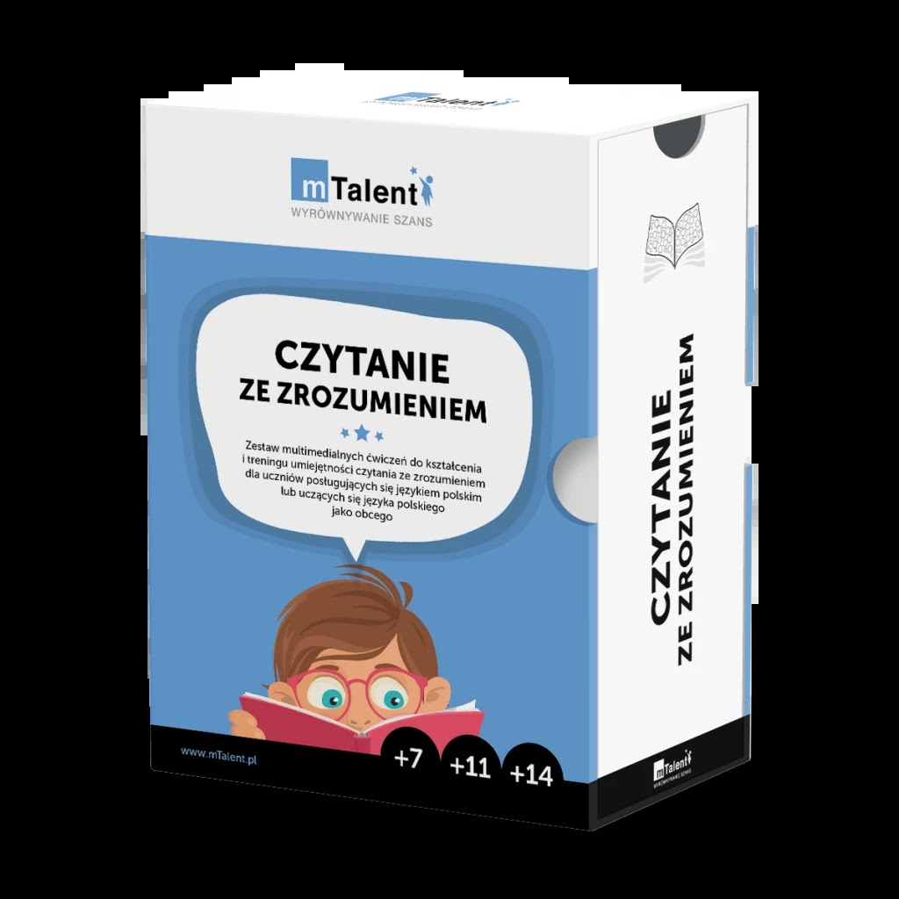 | 23% | 1,373.98 zł | 1,690.00 zł | 1 | 1,373.98 zł | 1,690.00 zł

Zakup: cyfrowych materiałów edukacyjnych lub cyfrowych materiałów ćwiczeniowych
 | MATEMATYKA Teoria i Praktyka kl. 1-4 Pakiet Ekspert NOWOŚĆ 2026 | cyfrowych materiałów edukacyjnych lub cyfrowych materiałów ćwiczeniowych | dwa zdjęcia obok siebie | 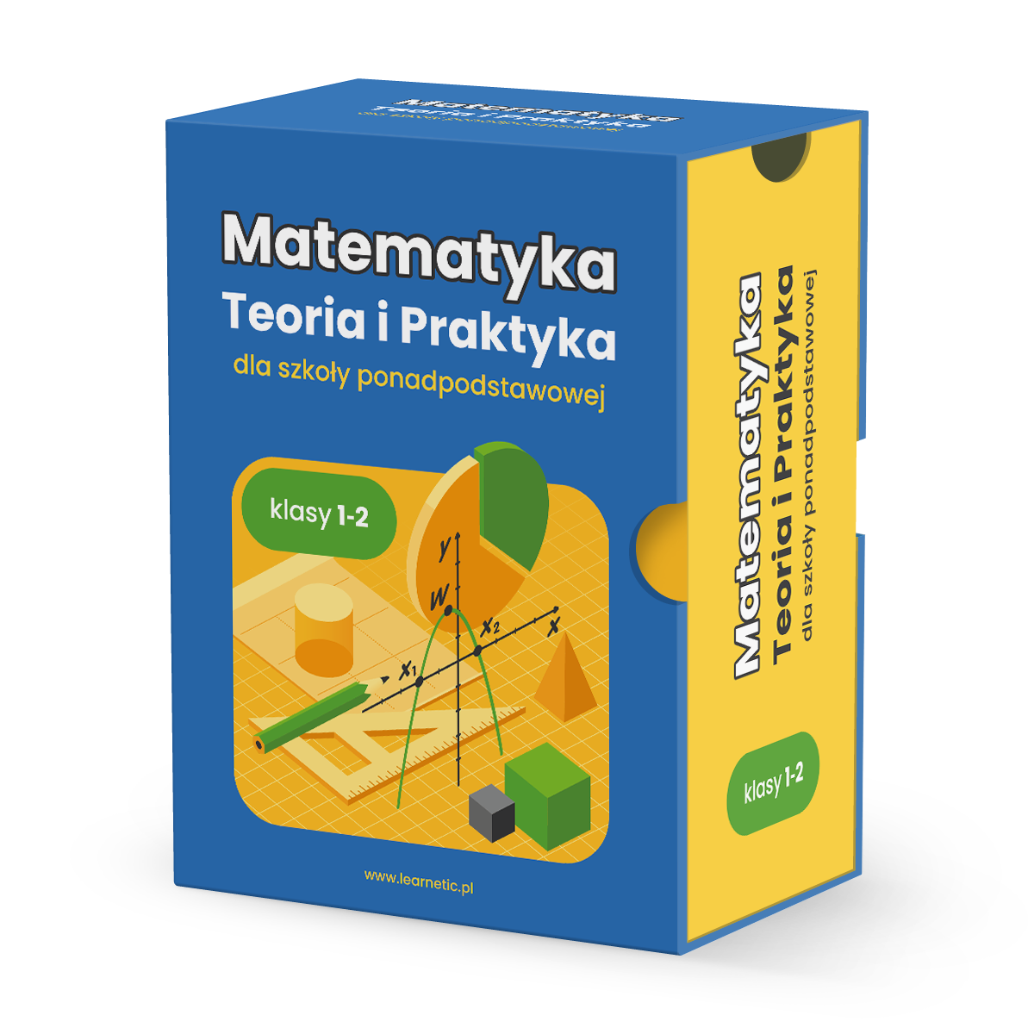 | 23% | 3,162.60 zł | 3,890.00 zł | 1 | 3,162.60 zł | 3,890.00 zł
Zakup oprogramowania, wykorzystującego elementy AI:
 | EdTool - Szkoła Pakiet podstawowy (licencja 24 m-ce) licencja szkolna (5 nauczycieli + 150 uczniów) | oprogramowania wykorzystującego elementy sztucznej inteligencji | https://www.edtool.com/pl/ | 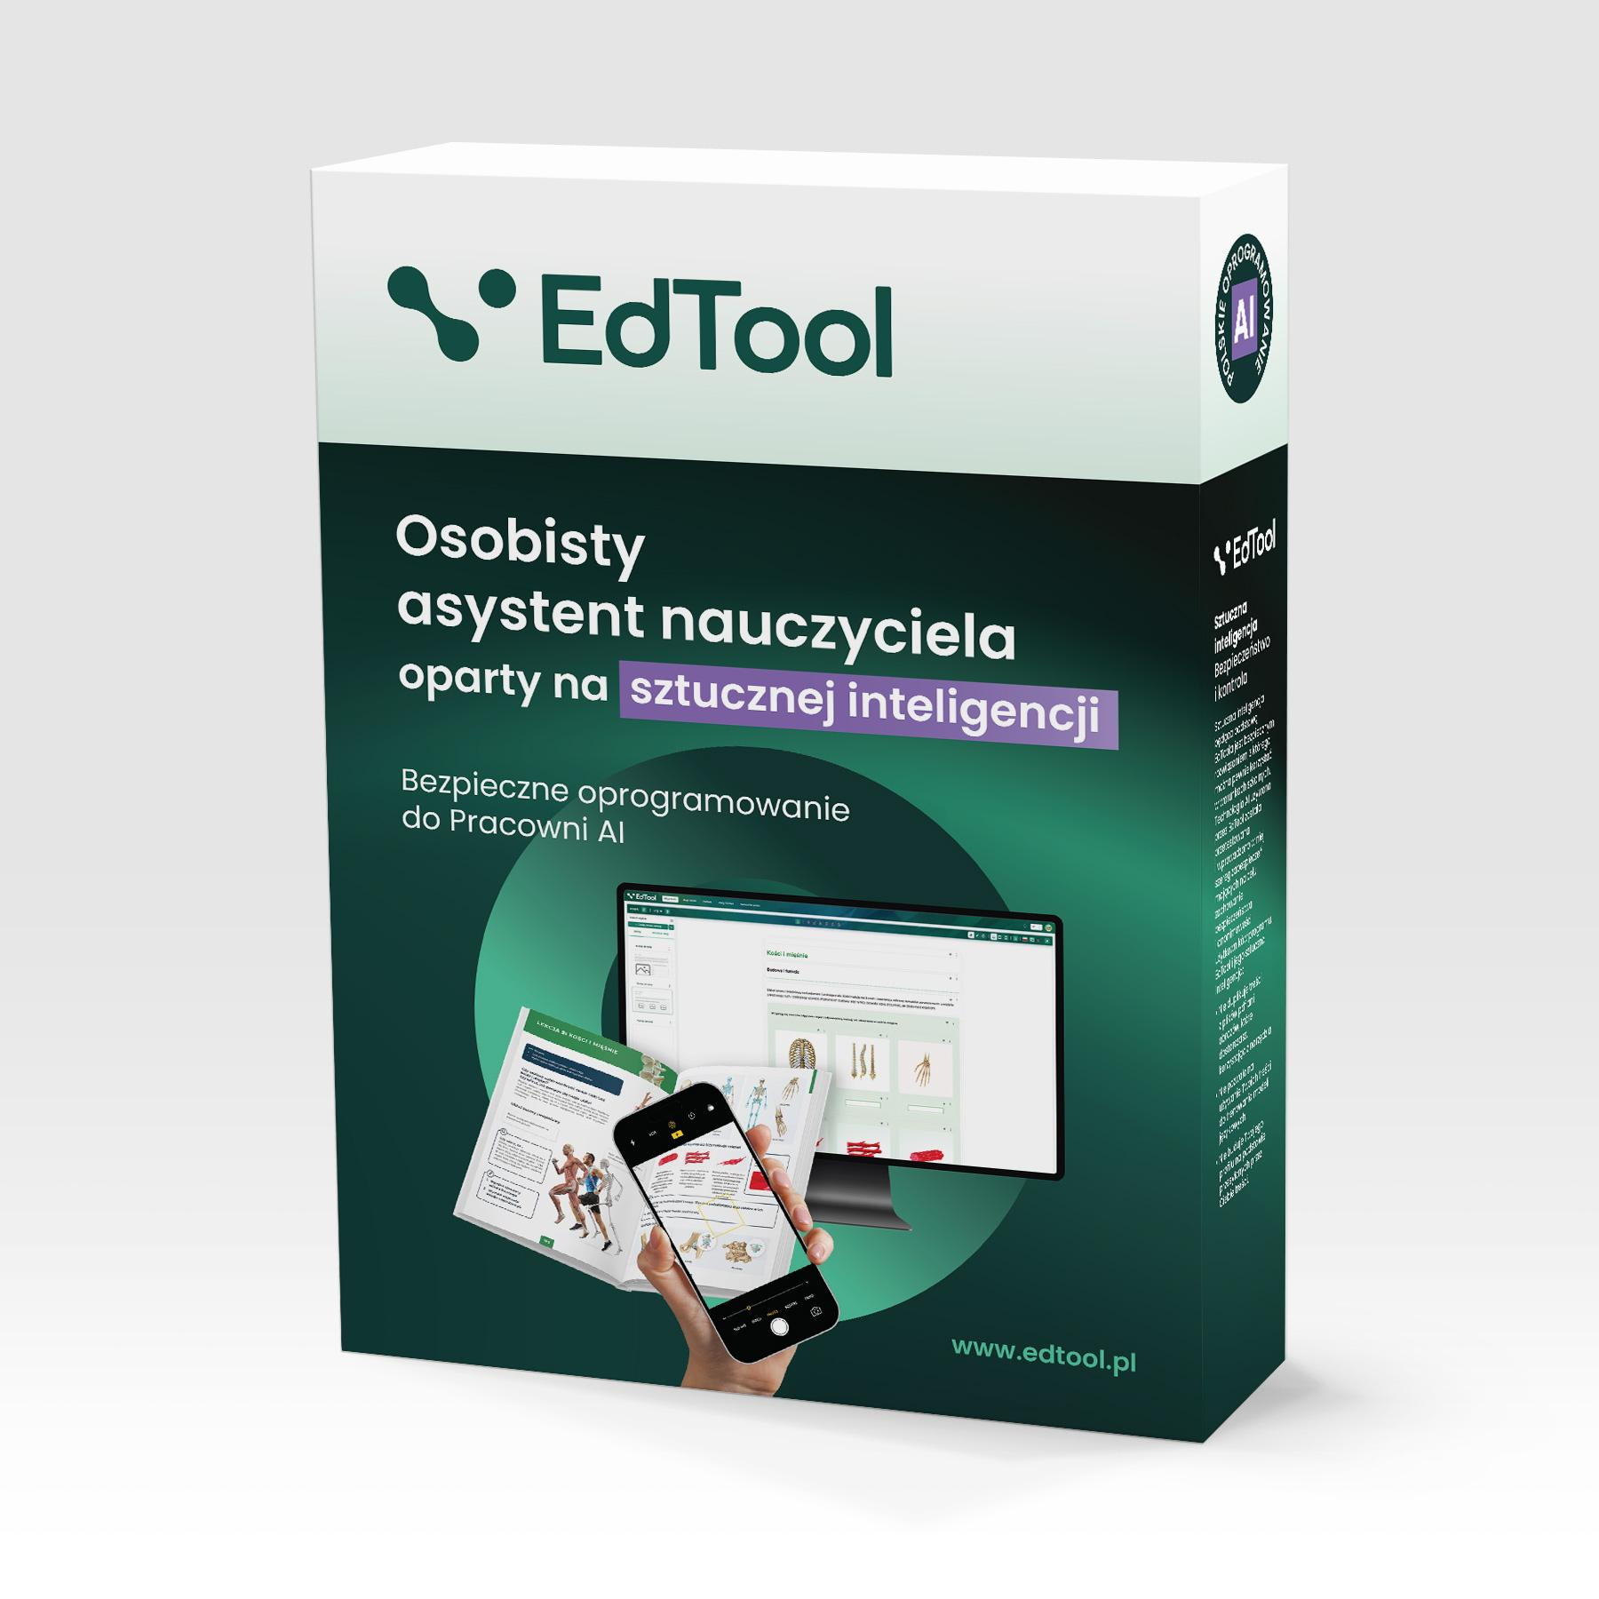 | 23% | 3,983.74 zł | 4,900.00 zł | 1 | 3,983.74 zł | 4,900.00 zł
 |  |  |  |  |  |  |  |  |  | 37,500.00 zł
 |  |  |  |  |  |  |  |  | w tym wkład własny | 7,500.00 zł

